Баг-репорты
 | Отчет о дефекте
 | Severity (S3) | Priority (P2)
 | 1. Заголовок ошибки
Ошибка сервера при внесении изменений информации о товаре.
 | 2. Описание ошибки
При внесении изменений информации к категориям, обновление осуществяются.
 | 3. Окружение
POSTMAN
 | 4. Начальные условия
Базовый URL — http://techstore.sedtest-tools.ru:5000/
PUT: /api/products/:id
Метод авторизации: Bearer token
 | 5. Шаги воспроизведения
1. Обновить информацию, применяя тело запроса формата JSON.
2. { "price": 899.99, "stock": 15 }
3. Отправить запрос через кнопку "SEND".
 | 6. Ожидаемый результат
"message": "Product updated successfully"
 | 7. Фактический результат
"message": "Ошибка сервера"
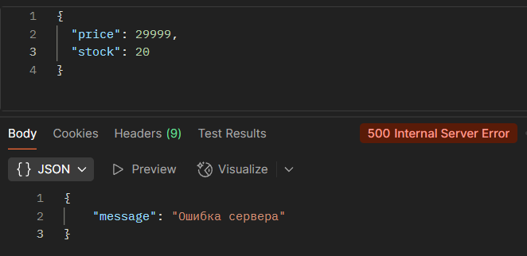
 | 8. Вложения

